Dij-1
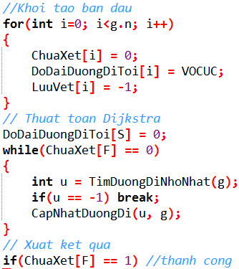
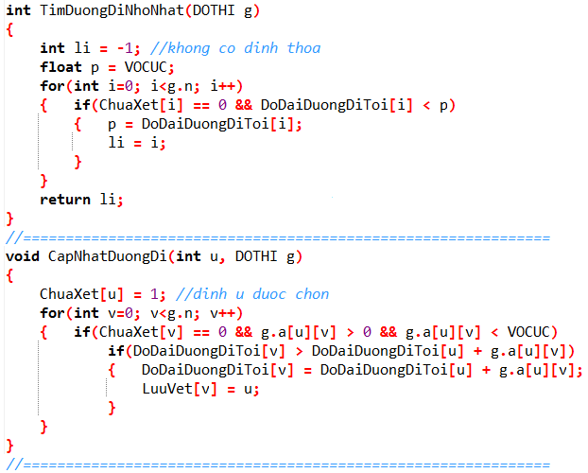
Số đỉnh |  |  | 4 |  |  |  |  |  |  |  |  | 0 | 0
2
1
0
3
2
6
3
2
 | i | j | 0 | 1 | 2 | 3
 |  | 0 | 0 | 2 | 0 | 3
 |  | 1 | 2 | 0 | 0 | 6 |  |  | 0 | 2 |  |  |  |  | 0 | v
 |  | 2 | 0 | 0 | 0 | 2
 |  | 3 | 3 | 6 | 2 | 0

 |  | li=
 |  | u= | 0 |  |  | =v
 |  | p=
 |  |  |  |  |  |  |  |  |  |  |  |  | 0 | 3
 |  |  |  |  |  | 0 | 1 | 2 | 3
ChuaXet [ ] |  |  |  |  |  | 0 | 0 | 0 | 0
DoaiDuongDiToi [ ] |  |  |  |  |  | v | v | v | v |  | LuuVet [ ] |  |  | DoDaiDuongDiToi[ ]
LuuVet [ ] |  |  |  |  |  | -1 | -1 | -1 | -1

 |  |  |  |  | S | F |  |  |  |  |  |  | Độ dài :
 |  | Dijkstra( |  |  | 0 | 3 | ) : | 0 |  | 3 |  |  |  | 3

Dij-2
2
1
0
3
4
3
3
1
5
4
7
6
Số đỉnh |  | 5 |  |  |  |  |  |  |  |  |  |  |  |  | -1 | VC

 | i | j | 0 | 1 | 2 | 3 | 4 |  | -1 | VC
 |  | 0 | 0 | 4 | 0 | 3 | 0 |  |  |  |  |  |  |  |  |  |  |  | -1 | VC
 |  | 1 | 4 | 0 | 7 | 3 | 0
 |  | 2 | 0 | 7 | 0 | 1 | 6
 |  | 3 | 3 | 3 | 1 | 0 | 5
 |  | 4 | 0 | 0 | 6 | 5 | 0

 |  |  |  |  |  |  |  |  |  | -1 | VC |  |  |  |  |  | -1 | VC

 |  |  |  |  |  |  |  |  |  | LuuVet [ ] |  | DoDaiDuongDiToi[ ]

 |  |  |  | S | F |  |  |  |  |  |  |  | Độ dài :
 | Dijkstra( |  |  | 0 | 4 |  | 0 | 3 | 4 |  |  |  |  | 8

Dij-3
3
1
0
2
2
15
1
9
14
6
13
1
5
1
2
2
4
7
9
4
 |  |  |  |  |  |  |  |  |  |  |  |  |  |  | -1 | VC |  |  |  |  |  |  |  | -1 | VC
Số đỉnh |  | 8

 | i | j | 0 | 1 | 2 | 3 | 4 | 5 | 6 | 7 | -1 | VC |  |  |  |  |  |  |  |  |  |  |  |  |  | -1 | VC
 |  | 0 | 0 | 2 | 0 | 0 | 15 | 1 | 0 | 0
 |  | 1 | 2 | 0 | 0 | 2 | 13 | 0 | 1 | 0
 |  | 2 | 0 | 0 | 0 | 9 | 1 | 0 | 0 | 0
 |  | 3 | 0 | 2 | 9 | 0 | 0 | 0 | 0 | 0
 |  | 4 | 15 | 13 | 1 | 0 | 0 | 0 | 14 | 2
 |  | 5 | 1 | 0 | 0 | 0 | 0 | 0 | 0 | 9
 |  | 6 | 0 | 1 | 0 | 0 | 14 | 0 | 0 | 4
 |  | 7 | 0 | 0 | 0 | 0 | 2 | 9 | 4 | 0 |  | -1 | VC
 |  |  |  |  |  |  |  |  |  |  |  |  |  |  |  |  |  |  |  |  |  |  |  |  |  | -1 | VC

 |  |  |  |  |  |  |  |  |  |  |  |  |  |  |  |  | -1 | VC |  |  |  | -1 | VC

 |  |  |  |  |  |  |  |  |  |  |  |  |  | LuuVet [ ] |  |  |  |  | DoDaiDuongDiToi[ ]

 |  |  |  | S | F |  |  |  |  |  |  |  |  |  |  |  |  |  |  | Độ dài :
 | Dijkstra( |  |  | 2 | 5 |  |  | 2 |  | 4 | 7 |  | 6 |  | 1 |  | 0 |  | 5 |  | 11

Dij-4
2
6
1
8
4
7
5
3
0
3
13
5
6
23
3
8
3
2
4
3
7
1
1
1
Số đỉnh | 9 |  |  |  |  |  |  |  |  |  |  |  |  |  |  |  |  |  |  |  |  |  | -1 | VC |  |  |  |  |  |  |  |  |  |  |  |  | -1 | VC
 |  | 0 | 1 | 2 | 3 | 4 | 5 | 6 | 7 | 8
 | 0 | 0 | 0 | 4 | 3 | 0 | 0 | 0 | 0 | 0
 | 1 | 0 | 0 | 1 | 0 | 0 | 0 | 2 | 0 | 0
 | 2 | 4 | 1 | 0 | 0 | 13 | 0 | 3 | 0 | 0 |  |  |  |  |  |  |  |  |  |  |  |  |  |  |  |  |  |  |  |  | -1 | VC
 | 3 | 3 | 0 | 0 | 0 | 3 | 5 | 0 | 7 | 0
 | 4 | 0 | 0 | 13 | 3 | 0 | 1 | 0 | 0 | 6
 | 5 | 0 | 0 | 0 | 5 | 1 | 0 | 23 | 3 | 0 |  |  |  |  |  |  |  |  |  |  |  |  |  |  |  |  |  |  | -1 | VC
 | 6 | 0 | 2 | 3 | 0 | 0 | 23 | 0 | 1 | 0 |  |  |  |  |  |  |  |  |  |  | -1 | VC
 | 7 | 0 | 0 | 0 | 7 | 0 | 3 | 1 | 0 | 8 |  |  |  |  |  |  |  |  |  |  |  |  |  |  |  |  |  |  |  |  |  |  |  |  |  |  |  |  | -1 | VC
 | 8 | 0 | 0 | 0 | 0 | 6 | 0 | 0 | 8 | 0

 | S | F |  |  |  |  |  |  |  |  |  |  |  |  |  |  |  | Độ dài : |  |  |  |  |  |  |  |  |  |  |  |  |  | -1 | VC
Dijkstra( | 2 | 6 |  | 2 |  | 6 |  |  |  |  |  |  |  |  |  |  |  | 3

 |  |  |  |  |  |  |  |  |  |  |  |  |  |  | 8 |  |  |  |  |  |  |  |  |  |  |  |  |  |  |  |  |  |  |  | Start

 |  |  |  |  |  |  |  |  |  |  |  |  |  |  |  |  |  |  |  |  |  |  |  |  | -1 | VC |  |  |  |  |  |  |  |  | -1 | VC

 |  |  |  |  |  |  |  |  |  |  | T |  |  |  |  |  |  |  |  | Đỉnh min | LuuVet / DoDaiDuongDiToi
 |  |  |  |  |  |  |  |  |  |  |  |  |  |  |  |  |  |  |  |  | 0 |  | 1 |  | 2 |  | 3 |  | 4 |  | 5 |  | 6 |  | 7 |  | 8
 |  |  |  |  |  |  |  |  |  |  | 0 | 1 | 2 | 3 | 4 | 5 | 6 | 7 | 8 |  | -1 | VC | -1 | VC | -1 | VC | -1 | VC | -1 | VC | -1 | VC | -1 | VC | -1 | VC | -1 | VC

Dij-5
2
11
1
3
5
8
6
7
4
9
10
0
1
44
4
2
3
1
3
2
3
4
6
1
82
36
35
29
18
42
26
34
43
37
38
92
54
71
75
41
 |  |  |  |  |  |  |  |  |  |  |  |  |  |  |  |  |  |  |  |  |  | -1 | VC
Số đỉnh |  | 12
 |  |  |  |  |  |  |  |  |  |  |  |  |  |  |  | -1 | VC |  |  |  |  |  |  |  |  |  | -1 | VC
 |  | 0 | 1 | 2 | 3 | 4 | 5 | 6 | 7 | 8 | 9 | 10 | 11
 | 0 | 0 | 0 | 0 | 0 | 0 | 0 | 0 | 0 | 0 | 0 | 1 | 0
 | 1 | 0 | 0 | 75 | 92 | 0 | 0 | 0 | 0 | 0 | 0 | 44 | 82
 | 2 | 0 | 75 | 0 | 4 | 41 | 0 | 0 | 0 | 6 | 0 | 2 | 38 |  |  |  |  |  | -1 | VC
 | 3 | 0 | 92 | 4 | 0 | 37 | 3 | 0 | 0 | 0 | 1 | 0 | 0
 | 4 | 0 | 0 | 41 | 37 | 0 | 2 | 18 | 0 | 42 | 0 | 0 | 0
 | 5 | 0 | 0 | 0 | 3 | 2 | 0 | 35 | 4 | 29 | 0 | 43 | 0 |  |  |  |  |  |  |  |  |  |  |  | -1 | VC
 | 6 | 0 | 0 | 0 | 0 | 18 | 35 | 0 | 0 | 3 | 0 | 0 | 0 |  | -1 | VC
 | 7 | 0 | 0 | 0 | 0 | 0 | 4 | 0 | 0 | 26 | 36 | 0 | 1
 | 8 | 0 | 0 | 6 | 0 | 42 | 29 | 3 | 26 | 0 | 34 | 54 | 0 |  |  |  |  |  |  |  |  |  |  |  |  |  |  |  | -1 | VC
 | 9 | 0 | 0 | 0 | 1 | 0 | 0 | 0 | 36 | 34 | 0 | 0 | 3
 | 10 | 1 | 44 | 2 | 0 | 0 | 43 | 0 | 0 | 54 | 0 | 0 | 71 |  |  |  |  |  |  | -1 | VC
 | 11 | 0 | 82 | 38 | 0 | 0 | 0 | 0 | 1 | 0 | 3 | 71 | 0
 |  |  |  |  |  |  |  |  |  |  |  |  |  |  |  |  |  |  |  |  |  |  |  |  | -1 | VC

 |  |  |  |  |  |  |  |  |  |  |  |  |  |  |  |  | -1 | VC |  |  |  |  |  |  |  |  |  |  | -1 | VC
 |  |  |  |  |  |  |  |  |  |  |  |  |  |  |  |  |  |  |  |  |  |  |  | -1 | VC
 |  |  |  |  | S | F |  |  |  |  |  |  |  |  |  |  | Độ dài :
 |  | Dijkstra( |  |  | 0 | 8 | ) : | 0 |  | 10 |  | 2 |  | 8 |  |  |  | 9

 |  |  |  |  | 7 | 1
 |  |  |  |  | 6 | 7
 |  |  |  |  | 0 | 6
 |  |  |  |  | 7 | 0
 |  |  |  |  | 8 | 7

